Romania
FILL IN THE YELLOW | Languages changes |  |  | PLEASE TRANSLATE ONLY THE 2 PARTS HIGHLIGHTED IN GREEN

 | Educația copiilor preșcolari | Rezultate slabe la citire | Rezultate slabe la matematică | Rezultate slabe la științe | Persoane care au părăsit timpuriu școala | Absolvirea învățământului superior | Rata de angajare a noilor absolvenți | Participarea adulților la activități de învățare
Romania | 86.3% | 40.8% | 46.6% | 43.9% | 15.3% | 25.8% | 76.1% | 1.3%
Strongest performer | 100.0% | 11.1% | 10.2% | 8.8% | 3.0% | 58.8% | 93.1% | 34.3%
Weakest performer | 75.2% | 47.1% | 46.60% | 46.5% | 17.3% | 25.8% | 58.7% | 1.3%
EU average | 94.8% | 22.5% | 22.9% | 22.3% | 10.2% | 40.3% | 80.9% | 10.8%
EU target | 95.0% | 15.0% | 15.0% | 15.0% | 10.0% | 40.0% | 82.0% | 15.0%

Figure 2: position in relation to strongest and weakest performers
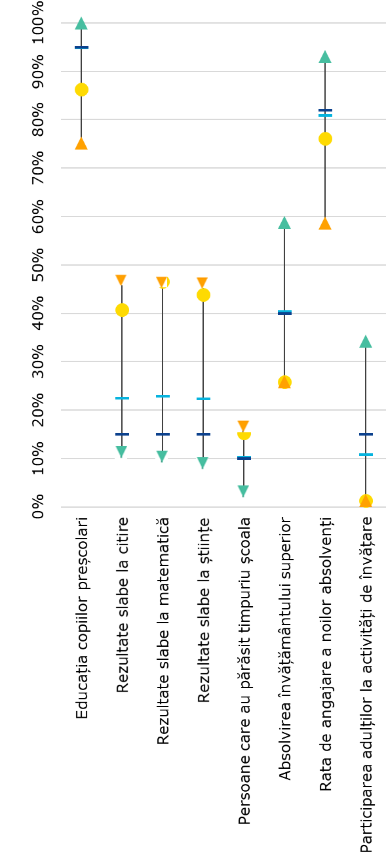

Performanța la nivel de țară
Performanța cea mai bună
Performanța cea mai slabă
Media UE
Ținta UE

